상품제안서
양키캔들 차량용방향제 선물세트1 3p | 상품코드: S39239

 |  |  |  |  |  |  | 02-713-8555 | www.synergygift.co.kr
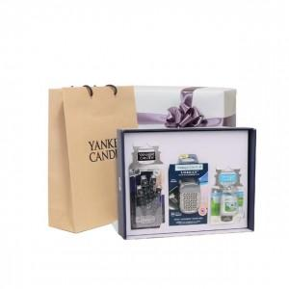

【상세/제작정보】 | <p><span style="font-size: 14pt;">​※&nbsp;</span><span style="font-size: 14pt;">100세트 이상 아트지 코팅스티커 제작 및 부착 무료</span></p><div><span style="font-size: 14pt;">※</span><span style="font-size: 14pt;">​&nbsp;</span><span style="font-size: 14pt;">100세트 이하 칼라 폼텍라벨 스티커 무료​</span></div><p>&nbsp;</p><p>&nbsp;</p>

【인쇄/포장옵션】 | 스티커 / 포장지포장

【공급단가】 | 수량 | 20~ | 100~ | 200~ | 300~ | 500~
*VAT별도 | 단가 | 33,500원 | 30,600원 | 30,100원 | 29,600원 | 29,100원

【상품 URL】 | https://www.synergygift.co.kr:443/src/goods_detail.php?gdno=39239

